図１
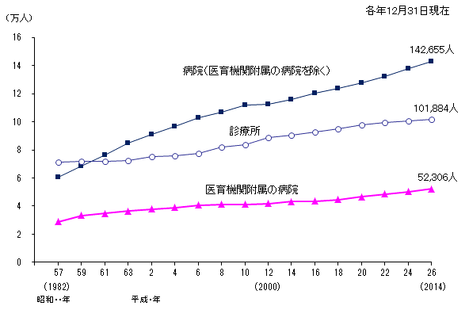
図１ 施設の種別にみた医療施設に従事する医師数の年次推移
（単位：人） |  |  |  |  | 各年12月31日現在
 |  |  | 病院 （医育機関附属 の病院を除く） | 医育機関 付属の病院 | 診療所
昭和 | 57 年 | (1982) | 60,368 | 28,787 | 71,224
 | 59 | ('84) | 68,425 | 33,206 | 71,821
 | 61 | ('86) | 76,348 | 34,785 | 71,996
 | 63 | ('88) | 84,636 | 36,389 | 72,657
平成 | 2 年 | ('90) | 90,823 | 37,942 | 75,032
 | 4 | ('92) | 96,782 | 39,063 | 75,653
 | 6 | ('94) | 102,665 | 40,747 | 77,441
 | 8 | ('96) | 107,036 | 41,163 | 82,098
 | 10 | ('98) | 111,999 | 41,101 | 83,833
 | 12 | (2000) | 112,743 | 41,845 | 88,613
 | 14 | ('02) | 115,993 | 43,138 | 90,443
 | 16 | ('04) | 120,260 | 43,423 | 92,985
 | 18 | ('06) | 123,639 | 44,688 | 95,213
 | 20 | ('08) | 127,703 | 46,563 | 97,631
 | 22 | ('10) | 132,409 | 48,557 | 99,465
 | 24 | ('12) | 137,902 | 50,404 | 100,544
 | 26 | ('14) | 142,655 | 52,306 | 101,884

図２
図２ 年齢階級別にみた病院に従事する医師数及び平均年齢の年次推移

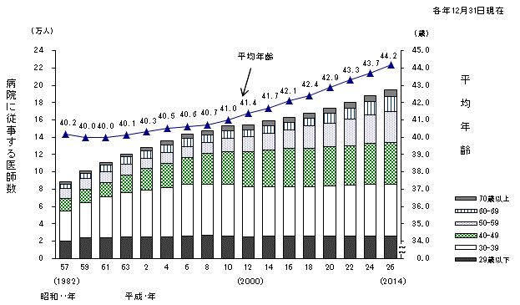
 |  |  |  |  |  |  |  |  |  | 各年12月31日現在
 |  |  | 病院 の 従 事 者 数（人） |  |  |  |  |  |  | 平均年齢 （歳）
 |  |  | 総数 | 29歳以下 | 30-39 | 40-49 | 50-59 | 60-69 | 70歳以上
昭和 | 57 年 | (1982) | 89155 | 20542 | 34105 | 14549 | 12361 | 4808 | 2790 | 40.2
 | 59 | ('84) | 101631 | 23730 | 40580 | 15839 | 12700 | 5628 | 3154 | 40.0
 | 61 | ('86) | 111133 | 24577 | 47125 | 16583 | 12398 | 7080 | 3370 | 40.0
 | 63 | ('88) | 121025 | 25081 | 50786 | 21004 | 12032 | 8514 | 3608 | 40.1
平成 | 2 年 | ('90) | 128765 | 25263 | 53929 | 24700 | 11969 | 9119 | 3785 | 40.3
 | 4 | ('92) | 135845 | 25238 | 56884 | 27872 | 12238 | 9444 | 4169 | 40.5
 | 6 | ('94) | 143412 | 25803 | 59720 | 31497 | 12647 | 9122 | 4623 | 40.6
 | 8 | ('96) | 148199 | 26909 | 59200 | 35751 | 12765 | 8516 | 5058 | 40.7
 | 10 | ('98) | 153100 | 26487 | 59184 | 38292 | 15417 | 8077 | 5643 | 41.0
 | 12 | (2000) | 154588 | 25285 | 57741 | 40324 | 17565 | 7868 | 5795 | 41.4
 | 14 | ('02) | 159131 | 25846 | 57066 | 42522 | 19620 | 8101 | 5976 | 41.7
 | 16 | ('04) | 163683 | 25605 | 56979 | 44474 | 22022 | 8500 | 6103 | 42.1
 | 18 | ('06) | 168327 | 25695 | 57652 | 44563 | 25279 | 8832 | 6306 | 42.4
 | 20 | ('08) | 174266 | 25738 | 58038 | 45290 | 27688 | 10938 | 6574 | 42.9
 | 22 | ('10) | 180966 | 26014 | 58571 | 46256 | 30464 | 12941 | 6720 | 43.3
 | 24 | ('12) | 188306 | 25947 | 59716 | 47220 | 33555 | 14769 | 7099 | 43.7
 | 26 | ('14) | 194961 | 26133 | 59988 | 48155 | 36105 | 16982 | 7598 | 44.2

図３
図３ 年齢階級別にみた診療所に従事する医師数及び平均年齢の年次推移

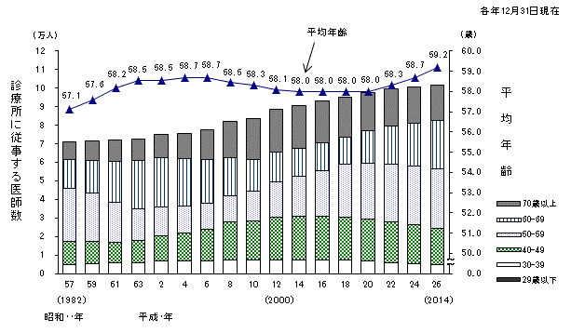
 |  |  |  |  |  |  |  |  |  | 各年12月31日現在
 |  |  | 診 療 所 の 従 事 者 数（人） |  |  |  |  |  |  | 平均年齢 （歳）
 |  |  | 総数 | 29歳以下 | 30-39 | 40-49 | 50-59 | 60-69 | 70歳以上
昭和 | 57 年 | (1982) | 71224 | 286 | 4563 | 12807 | 28250 | 15574 | 9744 | 57.1
 | 59 | ('84) | 71821 | 359 | 4958 | 12096 | 25989 | 17684 | 10735 | 57.6
 | 61 | ('86) | 71996 | 367 | 5623 | 11113 | 21675 | 21930 | 11288 | 58.2
 | 63 | ('88) | 72657 | 393 | 5719 | 11939 | 17041 | 25887 | 11678 | 58.5
平成 | 2 年 | ('90) | 75032 | 424 | 6376 | 13509 | 15649 | 26648 | 12426 | 58.5
 | 4 | ('92) | 75653 | 376 | 6545 | 15069 | 14338 | 25561 | 13764 | 58.7
 | 6 | ('94) | 77441 | 359 | 6689 | 17074 | 13932 | 23608 | 15779 | 58.7
 | 8 | ('96) | 82098 | 391 | 7107 | 20447 | 13865 | 20616 | 19672 | 58.5
 | 10 | ('98) | 83833 | 387 | 6847 | 21171 | 16245 | 16719 | 22464 | 58.3
 | 12 | (2000) | 88613 | 408 | 7189 | 22848 | 19223 | 15764 | 23177 | 58.1
 | 14 | ('02) | 90443 | 360 | 7020 | 23498 | 21705 | 14914 | 22946 | 58.0
 | 16 | ('04) | 92985 | 355 | 6878 | 23725 | 24760 | 14734 | 22533 | 58.0
 | 18 | ('06) | 95213 | 301 | 6950 | 23138 | 28640 | 14436 | 21748 | 58.0
 | 20 | ('08) | 97631 | 223 | 6597 | 22754 | 30194 | 17350 | 20513 | 58.0
 | 22 | ('10) | 99465 | 199 | 5926 | 21808 | 31327 | 20276 | 19929 | 58.3
 | 24 | ('12) | 100544 | 279 | 5287 | 20749 | 31825 | 23111 | 19293 | 58.7
 | 26 | ('14) | 101884 | 218 | 4954 | 19725 | 31710 | 26150 | 19127 | 59.2

図４
図４ 主たる診療科別医師数の年次推移
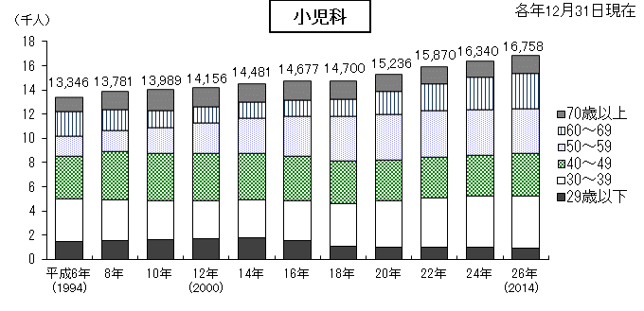
 |  |  |  |  |  |  |  | 各年12月31日現在
 |  | 医 師 数 （人）
 |  | 総 数 | 29歳以下 | 30～39 | 40～49 | 50～59 | 60～69 | 70歳以上
小児科 | 平成6年 | 13346 | 1444 | 3558 | 3485 | 1666 | 1997 | 1196
 | 8年 | 13781 | 1564 | 3354 | 3954 | 1718 | 1705 | 1486
 | 10年 | 13989 | 1606 | 3226 | 3921 | 2097 | 1400 | 1739
 | 12年 | 14156 | 1667 | 3155 | 3929 | 2524 | 1291 | 1590
 | 14年 | 14481 | 1781 | 3156 | 3793 | 2911 | 1291 | 1549
 | 16年 | 14677 | 1521 | 3276 | 3734 | 3262 | 1357 | 1527
 | 18年 | 14700 | 1095 | 3522 | 3462 | 3722 | 1416 | 1483
 | 20年 | 15236 | 986 | 3853 | 3352 | 3774 | 1837 | 1434
 | 22年 | 15870 | 1029 | 4070 | 3326 | 3831 | 2192 | 1422
 | 24年 | 16340 | 1038 | 4170 | 3357 | 3794 | 2608 | 1373
 | 26年 | 16758 | 910 | 4305 | 3510 | 3680 | 2937 | 1416

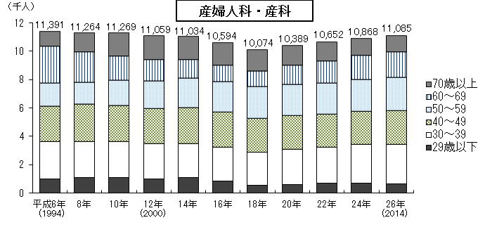
 |  | 医 師 数 （人）
 |  | 総 数 | 29歳以下 | 30～39 | 40～49 | 50～59 | 60～69 | 70歳以上
産婦人科・産科 | 平成6年 | 11391 | 993 | 2665 | 2463 | 1653 | 2562 | 1055
 | 8年 | 11264 | 1085 | 2560 | 2627 | 1532 | 2127 | 1333
 | 10年 | 11269 | 1087 | 2561 | 2505 | 1781 | 1725 | 1610
 | 12年 | 11059 | 1029 | 2446 | 2474 | 1945 | 1499 | 1666
 | 14年 | 11034 | 1128 | 2382 | 2509 | 2077 | 1282 | 1656
 | 16年 | 10594 | 838 | 2382 | 2492 | 2135 | 1161 | 1586
 | 18年 | 10074 | 550 | 2358 | 2391 | 2220 | 1092 | 1463
 | 20年 | 10389 | 612 | 2493 | 2361 | 2187 | 1354 | 1382
 | 22年 | 10652 | 705 | 2533 | 2312 | 2226 | 1525 | 1351
 | 24年 | 10868 | 701 | 2723 | 2324 | 2269 | 1663 | 1188
 | 26年 | 11085 | 659 | 2791 | 2393 | 2319 | 1772 | 1151

 |  | 医 師 数 （人）
 |  | 総 数 | 29歳以下 | 30～39 | 40～49 | 50～59 | 60～69 | 70歳以上 | 不詳
外科 | 平成6年 | 28233 | 3604 | 9287 | 6012 | 3691 | 4061 | 1578 | -
 | 8年 | 28651 | 3660 | 8953 | 6810 | 3505 | 3656 | 2067 | -
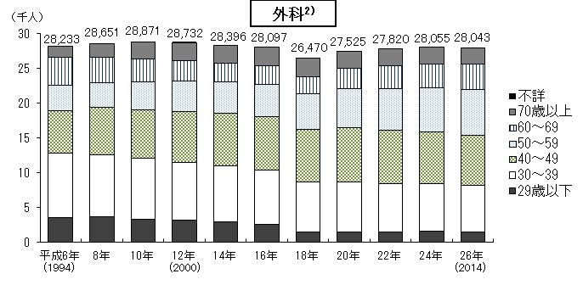
 | 10年 | 28871 | 3383 | 8733 | 7010 | 4032 | 3236 | 2477 | -
 | 12年 | 28732 | 3169 | 8397 | 7326 | 4296 | 2946 | 2594 | 4
 | 14年 | 28396 | 2986 | 7997 | 7661 | 4419 | 2707 | 2626 | -
 | 16年 | 28097 | 2656 | 7714 | 7756 | 4668 | 2616 | 2687 | -
2)
 | 18年 | 26470 | 1451 | 7242 | 7557 | 5145 | 2480 | 2595 | -
 | 20年 | 27525 | 1522 | 7232 | 7746 | 5584 | 2978 | 2463 | -
 | 22年 | 27820 | 1520 | 6990 | 7623 | 5989 | 3247 | 2451 | -
 | 24年 | 28055 | 1593 | 6868 | 7449 | 6326 | 3412 | 2407 | -
 | 26年 | 28043 | 1484 | 6781 | 7194 | 6587 | 3604 | 2393 | -

注：1)年次推移については、「８ 利用上の注意（５）」（２頁）を参照。
2)平成６～18年は外科、呼吸器外科、心臓血管外科、気管食道科、こう門科、小児外科をいい、
平成20～26年は外科、呼吸器外科、心臓血管外科、乳腺外科、気管食道外科、消化器外科(胃腸外科)、
肛門外科、小児外科をいう。

図５
図５ 都道府県（従業地）別にみた医療施設に従事する人口10万対医師数

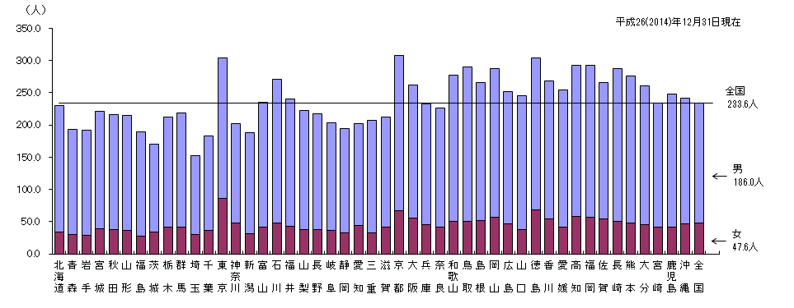
（単位：人） |  |  | 平成26（2014）年12月31日現在
 | 男 | 女 | 全国の 水準線
全国 | 186.0 | 47.6
北海道 | 196.8 | 33.4 | 233.6
青 森 | 163.7 | 29.6 | 233.6
岩 手 | 163.0 | 29.0 | 233.6
宮 城 | 182.9 | 38.3 | 233.6
秋 田 | 179.3 | 37.0 | 233.6
山 形 | 179.0 | 36.0 | 233.6
福 島 | 161.3 | 27.4 | 233.6
茨 城 | 135.4 | 34.2 | 233.6
栃 木 | 171.3 | 41.5 | 233.6
群 馬 | 177.6 | 41.3 | 233.6
埼 玉 | 122.3 | 30.5 | 233.6
千 葉 | 146.2 | 36.7 | 233.6
東 京 | 217.9 | 86.6 | 233.6
神奈川 | 153.6 | 48.2 | 233.6
新 潟 | 156.8 | 31.4 | 233.6
富 山 | 193.3 | 41.6 | 233.6
石 川 | 222.9 | 47.7 | 233.6
福 井 | 197.3 | 42.7 | 233.6
山 梨 | 184.4 | 37.9 | 233.6
長 野 | 179.2 | 37.6 | 233.6
岐 阜 | 166.3 | 36.6 | 233.6
静 岡 | 161.7 | 32.2 | 233.6
愛 知 | 158.6 | 43.5 | 233.6
三 重 | 174.6 | 32.7 | 233.6
滋 賀 | 170.6 | 41.0 | 233.6
京 都 | 240.4 | 67.5 | 233.6
大 阪 | 206.5 | 55.4 | 233.6
兵 庫 | 186.6 | 45.5 | 233.6
奈 良 | 184.1 | 41.6 | 233.6
和歌山 | 227.1 | 50.4 | 233.6
鳥 取 | 239.4 | 50.2 | 233.6
島 根 | 213.8 | 51.4 | 233.6
岡 山 | 231.4 | 56.4 | 233.6
広 島 | 205.4 | 46.8 | 233.6
山 口 | 206.7 | 38.1 | 233.6
徳 島 | 234.6 | 68.7 | 233.6
香 川 | 214.0 | 54.3 | 233.6
愛 媛 | 212.8 | 41.6 | 233.6
高 知 | 235.0 | 58.0 | 233.6
福 岡 | 236.7 | 56.2 | 233.6
佐 賀 | 211.9 | 54.3 | 233.6
長 崎 | 238.0 | 49.8 | 233.6
熊 本 | 228.0 | 47.3 | 233.6
大 分 | 215.7 | 45.1 | 233.6
宮 崎 | 192.0 | 41.2 | 233.6
鹿児島 | 206.9 | 40.9 | 233.6
沖 縄 | 194.8 | 46.7 | 233.6
全 国 | 186.0 | 47.6 | 233.6
全国の水準線 |  |  | 233.6

図８
図８ 都道府県（従業地）、主たる診療科（外科１））・専門性資格（外科の専門医２））別にみた
医療施設に従事する人口10万対医師数

（単位：人） |  |  |  | 平成26（2014）年12月31日現在
 | 人口10万対 |  | 全国の水準線
 | 外科１） | 外科２）の 専門医 | 主たる科目 | 専門医
全 国 | 22.1 | 16.7
０１ 北 海 道 | 21.1 | 16.5 | 22.1 | 16.7
０２ 青 森 | 20.9 | 15.2 | 22.1 | 16.7
０３ 岩 手 | 21.3 | 13.7 | 22.1 | 16.7
０４ 宮 城 | 24.6 | 18.3 | 22.1 | 16.7
０５ 秋 田 | 20.3 | 16.0 | 22.1 | 16.7
０６ 山 形 | 20.7 | 13.7 | 22.1 | 16.7
０７ 福 島 | 19.4 | 15.2 | 22.1 | 16.7
０８ 茨 城 | 16.6 | 12.9 | 22.1 | 16.7
０９ 栃 木 | 21.2 | 17.4 | 22.1 | 16.7
１０ 群 馬 | 22.7 | 17.1 | 22.1 | 16.7
１１ 埼 玉 | 13.9 | 11.6 | 22.1 | 16.7
１２ 千 葉 | 18.5 | 15.3 | 22.1 | 16.7
１３ 東 京 | 24.5 | 20.5 | 22.1 | 16.7
１４ 神 奈 川 | 15.7 | 13.8 | 22.1 | 16.7
１５ 新 潟 | 15.6 | 11.9 | 22.1 | 16.7
注: 1) 外科、呼吸器外科、心臓血管外科、乳腺外科、気管食道外科、消化器外科(胃腸外科)、肛門外科、小児外科をいう。
2) 外科専門医、呼吸器外科専門医、心臓血管外科専門医、消化器外科専門医、小児外科専門医のうちいずれかを取得している医師をいう
（例：外科専門医と呼吸器外科専門医を取得している医師は１人として集計）。
１６ 富 山 | 20.9 | 16.4 | 22.1 | 16.7
１７ 石 川 | 25.3 | 19.6 | 22.1 | 16.7
１８ 福 井 | 25.7 | 19.2 | 22.1 | 16.7
１９ 山 梨 | 21.5 | 18.2 | 22.1 | 16.7
２０ 長 野 | 21.9 | 16.3 | 22.1 | 16.7
２１ 岐 阜 | 18.3 | 13.4 | 22.1 | 16.7
２２ 静 岡 | 20.5 | 14.8 | 22.1 | 16.7
２３ 愛 知 | 18.6 | 13.4 | 22.1 | 16.7
２４ 三 重 | 19.5 | 14.4 | 22.1 | 16.7
２５ 滋 賀 | 20.4 | 14.2 | 22.1 | 16.7
２６ 京 都 | 31.1 | 23.7 | 22.1 | 16.7
２７ 大 阪 | 23.9 | 18.1 | 22.1 | 16.7
２８ 兵 庫 | 24.2 | 17.0 | 22.1 | 16.7
２９ 奈 良 | 18.9 | 15.2 | 22.1 | 16.7
３０ 和 歌 山 | 23.5 | 19.2 | 22.1 | 16.7
３１ 鳥 取 | 28.4 | 18.8 | 22.1 | 16.7
３２ 島 根 | 20.7 | 19.5 | 22.1 | 16.7
３３ 岡 山 | 29.8 | 19.8 | 22.1 | 16.7
３４ 広 島 | 28.8 | 19.5 | 22.1 | 16.7
３５ 山 口 | 28.2 | 17.5 | 22.1 | 16.7
３６ 徳 島 | 30.2 | 19.6 | 22.1 | 16.7
３７ 香 川 | 26.5 | 17.8 | 22.1 | 16.7
３８ 愛 媛 | 27.7 | 17.8 | 22.1 | 16.7
３９ 高 知 | 28.0 | 19.6 | 22.1 | 16.7
４０ 福 岡 | 29.8 | 21.8 | 22.1 | 16.7
４１ 佐 賀 | 24.4 | 17.0 | 22.1 | 16.7
４２ 長 崎 | 32.5 | 19.3 | 22.1 | 16.7
４３ 熊 本 | 26.5 | 18.3 | 22.1 | 16.7
４４ 大 分 | 26.6 | 20.8 | 22.1 | 16.7
４５ 宮 崎 | 24.9 | 18.3 | 22.1 | 16.7
４６ 鹿 児 島 | 23.9 | 17.8 | 22.1 | 16.7
４７ 沖 縄 | 20.9 | 15.3 | 22.1 | 16.7
全 国 | 22.1 | 16.7 | 22.1 | 16.7
全国の水準線 |  |  | 22.1 | 16.7

図９
図９ 施設の種別にみた医療施設に従事する歯科医師数の年次推移

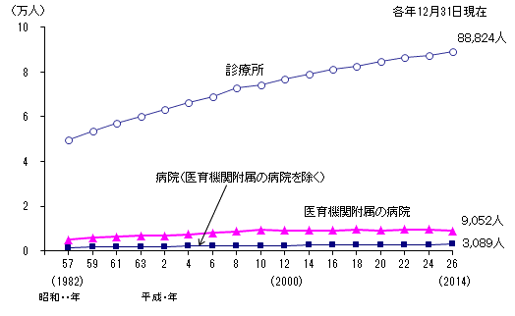
（単位：人） |  |  |  |  | 各年12月31日現在
 |  |  | 病院（医育機関付属 の病院を除く） | 医育機関付属の病院 | 診療所
昭和 | 57 年 | (1982) | 1566 | 4966 | 49795
 | 59 | ('84) | 1706 | 5922 | 53655
 | 61 | ('86) | 1740 | 6261 | 56903
 | 63 | ('88) | 1862 | 6685 | 60145
平成 | 2 年 | ('90) | 1953 | 6866 | 63268
 | 4 | ('92) | 2047 | 7490 | 66091
 | 6 | ('94) | 2189 | 8025 | 68877
 | 8 | ('96) | 2094 | 8629 | 72680
 | 10 | ('98) | 2230 | 9313 | 74126
 | 12 | (2000) | 2281 | 9245 | 76884
 | 14 | ('02) | 2514 | 9160 | 78825
 | 16 | ('04) | 2560 | 9078 | 81058
 | 18 | ('06) | 2754 | 9515 | 82324
 | 20 | ('08) | 2888 | 9173 | 84613
 | 22 | ('10) | 2914 | 9524 | 86285
 | 24 | ('12) | 2891 | 9656 | 87112
 | 26 | ('14) | 3089 | 9052 | 88824

図10
図10 年齢階級別にみた病院に従事する歯科医師数及び平均年齢の年次推移

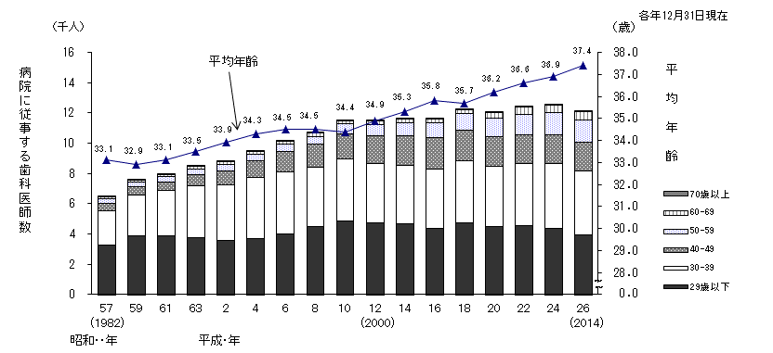
 |  |  |  |  |  |  |  |  |  | 各年12月31日現在
 |  |  | 病院 の 従 事 者 数（人）
 |  |  | 総数 | 29歳以下 | 30-39 | 40-49 | 50-59 | 60-69 | 70歳以上 | 平均年齢 （歳）
昭和 | 57 年 | (1982) | 6532 | 3320 | 2243 | 485 | 304 | 122 | 58 | 33.1
 | 59 | ('84) | 7628 | 3923 | 2675 | 531 | 323 | 118 | 58 | 32.9
 | 61 | ('86) | 8001 | 3944 | 2939 | 592 | 348 | 134 | 44 | 33.1
 | 63 | ('88) | 8547 | 3788 | 3422 | 769 | 366 | 161 | 41 | 33.5
平成 | 2 年 | ('90) | 8819 | 3639 | 3641 | 938 | 394 | 173 | 34 | 33.9
 | 4 | ('92) | 9537 | 3715 | 4042 | 1124 | 423 | 194 | 39 | 34.3
 | 6 | ('94) | 10214 | 4016 | 4144 | 1350 | 456 | 182 | 66 | 34.5
 | 8 | ('96) | 10723 | 4510 | 3944 | 1522 | 503 | 210 | 34 | 34.5
 | 10 | ('98) | 11543 | 4908 | 4090 | 1670 | 633 | 205 | 37 | 34.4
 | 12 | (2000) | 11526 | 4759 | 3936 | 1827 | 745 | 229 | 30 | 34.9
 | 14 | ('02) | 11674 | 4704 | 3851 | 1980 | 865 | 235 | 39 | 35.3
 | 16 | ('04) | 11638 | 4414 | 3936 | 2024 | 986 | 245 | 33 | 35.8
 | 18 | ('06) | 12269 | 4775 | 4113 | 1993 | 1094 | 261 | 33 | 35.7
 | 20 | ('08) | 12061 | 4527 | 3968 | 1963 | 1226 | 346 | 31 | 36.2
 | 22 | ('10) | 12438 | 4578 | 4114 | 1887 | 1375 | 452 | 32 | 36.6
 | 24 | ('12) | 12547 | 4409 | 4291 | 1867 | 1462 | 488 | 30 | 36.9
 | 26 | ('14) | 12141 | 3953 | 4224 | 1901 | 1487 | 540 | 36 | 37.4

図11
図11 年齢階級別にみた診療所に従事する歯科医師数及び平均年齢の年次推移

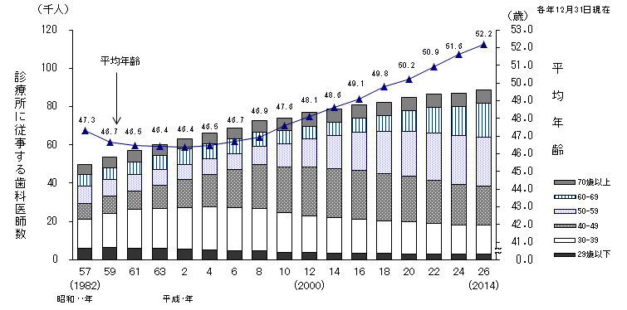
 |  |  |  |  |  |  |  |  |  | 各年12月31日現在
 |  |  | 診療所 の 従 事 者 数（人）
 |  |  | 総数 | 29歳以下 | 30-39 | 40-49 | 50-59 | 60-69 | 70歳以上 | 平均年齢 （歳）
昭和 | 57 年 | (1982) | 49795 | 6193 | 14888 | 8186 | 9153 | 6044 | 5331 | 47.3
 | 59 | ('84) | 53655 | 6372 | 17827 | 8903 | 8716 | 6282 | 5555 | 46.7
 | 61 | ('86) | 56903 | 6135 | 20397 | 9470 | 8389 | 6799 | 5713 | 46.5
 | 63 | ('88) | 60145 | 5902 | 20949 | 12150 | 7953 | 7494 | 5697 | 46.4
平成 | 2 年 | ('90) | 63268 | 5480 | 21762 | 14818 | 7604 | 8055 | 5549 | 46.4
 | 4 | ('92) | 66091 | 5109 | 22491 | 17088 | 7883 | 7981 | 5539 | 46.5
 | 6 | ('94) | 68877 | 4652 | 22460 | 19846 | 8503 | 7493 | 5923 | 46.7
 | 8 | ('96) | 72680 | 4783 | 21973 | 23083 | 9247 | 7302 | 6292 | 46.9
 | 10 | ('98) | 74126 | 3986 | 20539 | 23975 | 11953 | 6949 | 6724 | 47.6
 | 12 | (2000) | 76884 | 3646 | 19381 | 25215 | 14720 | 6766 | 7155 | 48.1
 | 14 | ('02) | 78825 | 3548 | 18357 | 25810 | 16941 | 7117 | 7052 | 48.6
 | 16 | ('04) | 81058 | 3484 | 17809 | 25521 | 19621 | 7637 | 6986 | 49.1
 | 18 | ('06) | 82324 | 3187 | 17242 | 24326 | 22410 | 8238 | 6921 | 49.8
 | 20 | ('08) | 84613 | 3128 | 16811 | 23559 | 23620 | 10755 | 6740 | 50.2
 | 22 | ('10) | 86285 | 3079 | 16090 | 22340 | 24730 | 13197 | 6849 | 50.9
 | 24 | ('12) | 87112 | 3051 | 15194 | 21205 | 25465 | 15214 | 6983 | 51.6
 | 26 | ('14) | 88824 | 3029 | 14870 | 20730 | 25309 | 17619 | 7267 | 52.2

図12
図12 都道府県（従業地）別にみた医療施設に従事する人口10万対歯科医師数

（単位：人） |  |  | 平成26（2014）年12月31日現在
 | 男 | 女 | 全国の 水準線
全国 | 61.8 | 17.7
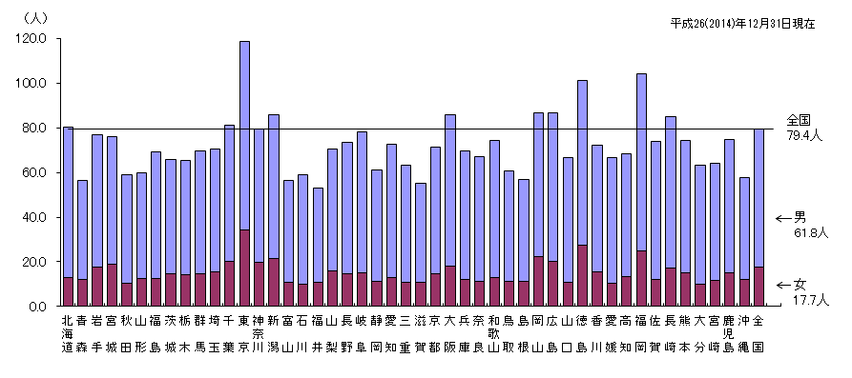
北海道 | 67.4 | 12.8 | 79.4
青 森 | 44.3 | 12.2 | 79.4
岩 手 | 59.4 | 17.5 | 79.4
宮 城 | 57.3 | 18.9 | 79.4
秋 田 | 48.6 | 10.2 | 79.4
山 形 | 47.2 | 12.5 | 79.4
福 島 | 56.8 | 12.5 | 79.4
茨 城 | 51.1 | 14.7 | 79.4
栃 木 | 51.3 | 14.3 | 79.4
群 馬 | 54.9 | 14.8 | 79.4
埼 玉 | 54.6 | 15.7 | 79.4
千 葉 | 61.0 | 20.2 | 79.4
東 京 | 84.2 | 34.3 | 79.4
神奈川 | 59.6 | 19.9 | 79.4
新 潟 | 64.2 | 21.5 | 79.4
富 山 | 45.4 | 11.0 | 79.4
石 川 | 49.0 | 9.8 | 79.4
福 井 | 42.3 | 10.6 | 79.4
山 梨 | 54.6 | 15.9 | 79.4
長 野 | 58.7 | 14.6 | 79.4
岐 阜 | 63.2 | 14.9 | 79.4
静 岡 | 50.1 | 11.1 | 79.4
愛 知 | 59.7 | 13.0 | 79.4
三 重 | 52.8 | 10.6 | 79.4
滋 賀 | 44.4 | 10.9 | 79.4
京 都 | 56.4 | 14.8 | 79.4
大 阪 | 68.0 | 17.9 | 79.4
兵 庫 | 57.7 | 12.0 | 79.4
奈 良 | 55.6 | 11.4 | 79.4
和歌山 | 61.6 | 12.9 | 79.4
鳥 取 | 49.8 | 11.1 | 79.4
島 根 | 45.5 | 11.3 | 79.4
岡 山 | 64.6 | 22.2 | 79.4
広 島 | 66.5 | 20.2 | 79.4
山 口 | 55.9 | 10.8 | 79.4
徳 島 | 73.8 | 27.4 | 79.4
香 川 | 56.9 | 15.4 | 79.4
愛 媛 | 56.3 | 10.4 | 79.4
高 知 | 54.9 | 13.3 | 79.4
福 岡 | 79.4 | 24.7 | 79.4
佐 賀 | 61.9 | 12.2 | 79.4
長 崎 | 68.0 | 17.2 | 79.4
熊 本 | 59.5 | 14.9 | 79.4
大 分 | 53.4 | 9.8 | 79.4
宮 崎 | 52.4 | 11.8 | 79.4
鹿児島 | 59.8 | 15.0 | 79.4
沖 縄 | 45.7 | 12.0 | 79.4
全 国 | 61.8 | 17.7 | 79.4
全国の水準線 |  |  | 79.4

図13
図13 施設の種別にみた薬局・医療施設に従事する薬剤師数の年次推移

（単位：人） |  |  |  | 各年12月31日現在
 |  |  | 薬局 | 医療施設
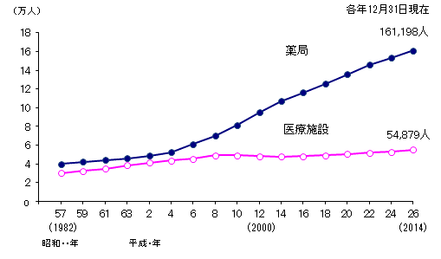
昭和 | 57 年 | (1982) | 39,751 | 30,220
 | 59 | ('84) | 42,173 | 32,503
 | 61 | ('86) | 43,749 | 34,799
 | 63 | ('88) | 45,963 | 38,339
平成 | 2 年 | ('90) | 48,811 | 41,214
 | 4 | ('92) | 52,226 | 43,416
 | 6 | ('94) | 60,866 | 45,553
 | 8 | ('96) | 69,870 | 48,984
 | 10 | ('98) | 81,220 | 49,039
 | 12 | (2000) | 94,760 | 48,150
 | 14 | ('02) | 106,892 | 47,536
 | 16 | ('04) | 116,303 | 48,094
 | 18 | ('06) | 125,254 | 48,964
 | 20 | ('08) | 135,716 | 50,336
 | 22 | ('10) | 145,603 | 52,013
 | 24 | ('12) | 153,012 | 52,704
 | 26 | ('14) | 161,198 | 54,879

図14
図14 都道府県（従業地）別にみた薬局・医療施設に従事する人口10万対薬剤師数

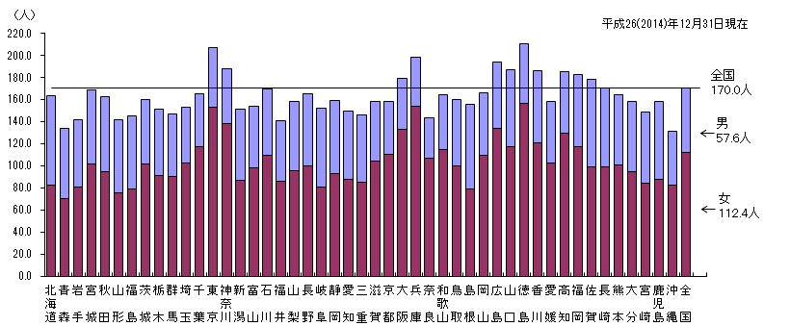
（単位：人） |  |  | 平成26（2014）年12月31日現在
 | 男 | 女 | 全国の 水準線
全国 | 57.6 | 112.4
北海道 | 81.3 | 82.3 | 170.0
青 森 | 63.4 | 70.5 | 170.0
岩 手 | 60.9 | 80.5 | 170.0
宮 城 | 66.5 | 102.0 | 170.0
秋 田 | 68.4 | 94.3 | 170.0
山 形 | 66.1 | 76.0 | 170.0
福 島 | 66.1 | 78.7 | 170.0
茨 城 | 57.6 | 102.1 | 170.0
栃 木 | 59.9 | 91.6 | 170.0
群 馬 | 56.3 | 90.3 | 170.0
埼 玉 | 51.1 | 102.2 | 170.0
千 葉 | 47.8 | 117.2 | 170.0
東 京 | 54.3 | 152.8 | 170.0
神奈川 | 49.3 | 138.4 | 170.0
新 潟 | 64.2 | 86.8 | 170.0
富 山 | 55.5 | 98.6 | 170.0
石 川 | 60.2 | 109.1 | 170.0
福 井 | 54.4 | 86.1 | 170.0
山 梨 | 62.1 | 96.0 | 170.0
長 野 | 64.9 | 100.3 | 170.0
岐 阜 | 70.8 | 81.0 | 170.0
静 岡 | 66.1 | 92.7 | 170.0
愛 知 | 61.7 | 87.5 | 170.0
三 重 | 60.7 | 85.3 | 170.0
滋 賀 | 53.9 | 104.1 | 170.0
京 都 | 47.9 | 110.4 | 170.0
大 阪 | 45.9 | 132.8 | 170.0
兵 庫 | 44.5 | 153.7 | 170.0
奈 良 | 36.5 | 107.3 | 170.0
和歌山 | 49.8 | 114.4 | 170.0
鳥 取 | 59.4 | 100.3 | 170.0
島 根 | 77.2 | 78.8 | 170.0
岡 山 | 56.8 | 109.4 | 170.0
広 島 | 59.7 | 134.2 | 170.0
山 口 | 69.3 | 117.7 | 170.0
徳 島 | 53.9 | 156.9 | 170.0
香 川 | 65.5 | 120.6 | 170.0
愛 媛 | 55.7 | 102.8 | 170.0
高 知 | 56.5 | 129.1 | 170.0
福 岡 | 65.0 | 117.7 | 170.0
佐 賀 | 79.4 | 99.0 | 170.0
長 崎 | 71.5 | 99.1 | 170.0
熊 本 | 62.7 | 101.2 | 170.0
大 分 | 63.5 | 95.0 | 170.0
宮 崎 | 64.5 | 83.9 | 170.0
鹿児島 | 70.8 | 87.7 | 170.0
沖 縄 | 48.6 | 82.3 | 170.0
全 国 | 57.6 | 112.4 | 170.0
全国の水準線 |  |  | 170.0

